Product Backlog
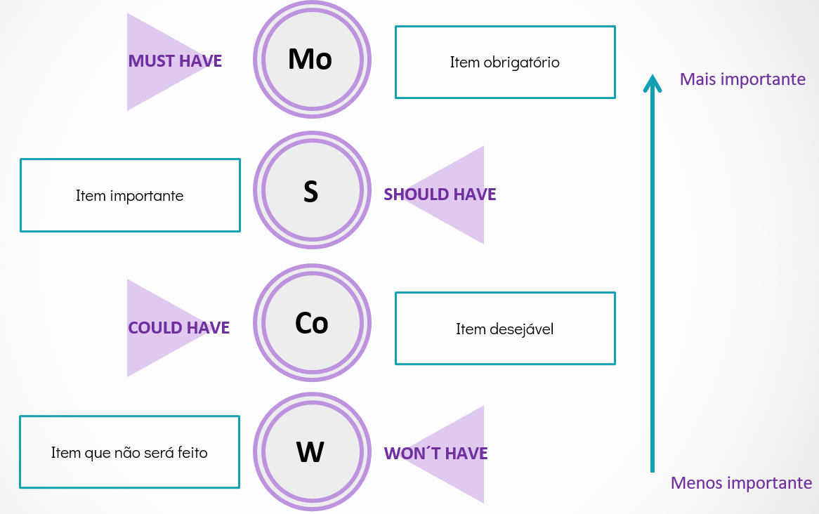
Épicos | PRIORIZAÇAO | PRIORIDADE | ESTIMATIVA (FIBONACCI) | Status
Conta | Efetuar login | 3 - Could have | 5 | Não iniciado
Compras | Finalizar compra | 1 - Must have | 10 | Não iniciado
Navegação | Gerenciar carrinho | 1 - Must have | 20 | Não iniciado
Navegação | Aplicar cupom de desconto | 3 - Could have | 10 | Não iniciado
Navegação | Pesquisar produtos | 2 - Should have | 3 | Não iniciado
Conta | Gerenciar conta | 1 - Must have | 6 | Não iniciado
Conta | Gerenciar pedidos | 3 - Could have | 4 | Não iniciado
Conta | Rastrear pedidos | 2 - Should have | 4 | Não iniciado
Conta | Gerenciar produtos | 3 - Could have | 20 | Não iniciado
 |  |  |  | Não iniciado

